東京区
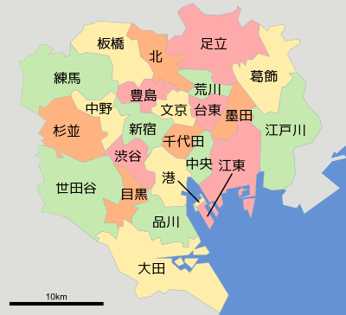
 |  | 区名 | 区旗 | 区章 | 推計人口 | 面積 | 人口密度 | 観点 | コンビニ | 面積、人口、人口密度
 |  | 千代田区 |  |  | 68,144人 | 11.66km² | 5,844 |  | 駅 |  | 1396万 (2021年)
 |  | 中央区 |  |  | 174,487人 | 10.21km² | 17,090 |  | 遊ぶところ |  | 人口密度は約1.5万人/km2。
 |  | 港区 |  |  | 266,165人 | 20.37km² | 13,067 |  | 地下街
 |  | 新宿区 |  |  | 352,845人 | 18.22km² | 19,366 |  | 地下鉄
 |  | 文京区 |  |  | 244,426人 | 11.29km² | 21,650
 |  | 台東区 |  |  | 218,634人 | 10.11km² | 21,626
 |  | 墨田区 |  |  | 279,687人 | 13.77km² | 20,311
 |  | 江東区 |  |  | 535,465人 | 40.16km² | 13,333
 |  | 品川区 |  |  | 422,175人 | 22.84km² | 18,484
 |  | 目黒区 |  |  | 285,773人 | 14.67km² | 19,480
 |  | 大田区 |  |  | 745,329人 | 60.83km² | 12,253
 |  | 世田谷区 |  |  | 940,071人 | 58.05km² | 16,194
 |  | 渋谷区 |  |  | 243,480人 | 15.11km² | 16,114
 |  | 中野区 |  |  | 346,126人 | 15.59km² | 22,202
 |  | 杉並区 |  |  | 589,703人 | 34.06km² | 17,314
都心地域 | 千代田区、中央区、港区 | 豊島区 |  |  | 305,189人 | 13.01km² | 23,458
副都心地域 | 新宿区、文京区、渋谷区、豊島区 | 北区 |  |  | 358,203人 | 20.61km² | 17,380
城東地域 | 台東区、墨田区、江東区、荒川区、足立区、葛飾区、江戸川区 | 荒川区 |  |  | 219,299人 | 10.16km² | 21,585
城南地域 | 品川区、目黒区、大田区 | 板橋区 |  |  | 585,109人 | 32.22km² | 18,160
城西地域 | 世田谷区、中野区、杉並区、練馬区 | 練馬区 |  |  | 752,174人 | 48.08km² | 15,644
城北地域 | 北区、板橋区 | 足立区 |  |  | 695,771人 | 53.25km² | 13,066
 |  | 葛飾区 |  |  | 455,361人 | 34.80km² | 13,085
 |  | 江戸川区 |  |  | 690,524人 | 49.90km² | 13,838

